MMT-003V
 |  |  |  |  |  |  |  | 2025-10-24

 |  | 2025年10月ご案内の新製品 1/5
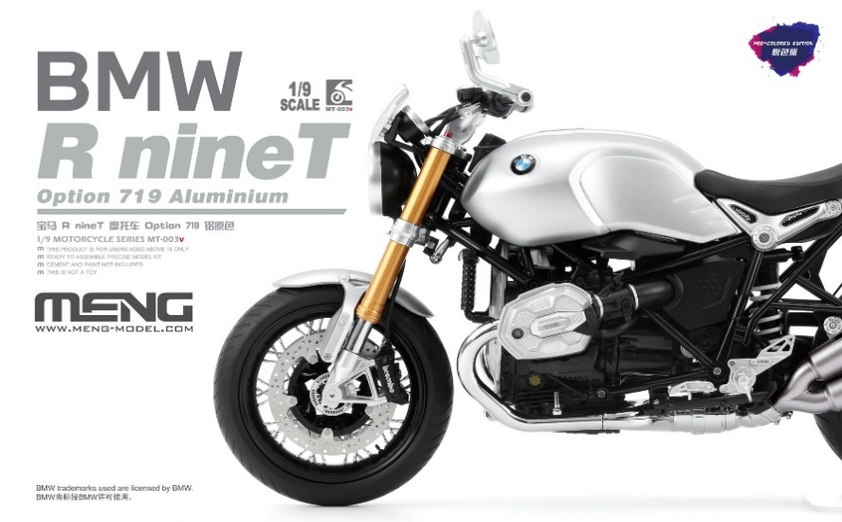
【MMT-003V】1/9 BMW R nineT Option 719 アルミニウム
(多色成型版)
MENG MODEL社より、1/9 BMW R nineT Option 719 アルミニウム(多色成型版)が登場！
BMW社公認の塗装済みキットです。組み立てるだけで、実車のようなアルミニウムの外観とメタリックな質感を表現。ステンレス製のブレーキディスクとブレンボキャリバーは非常に美しい完成に。

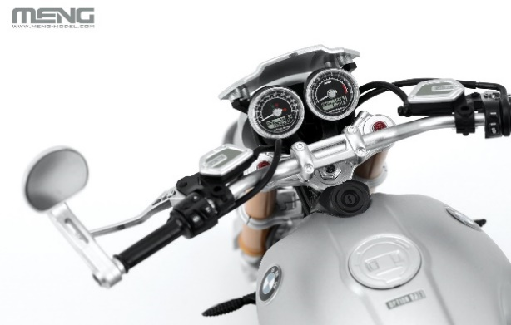
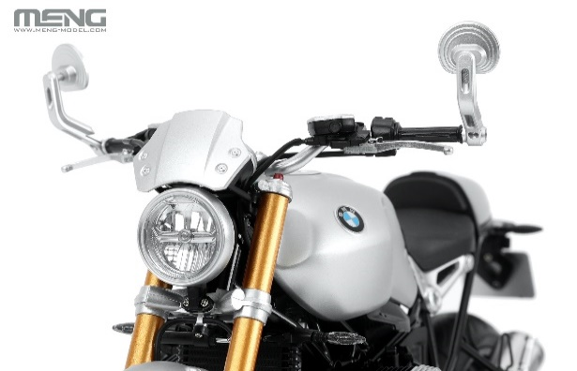
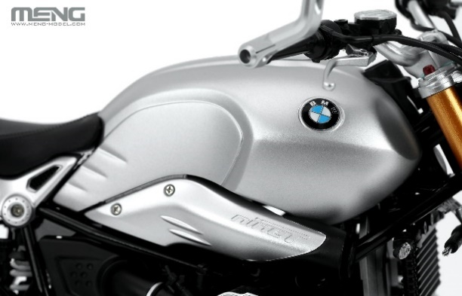

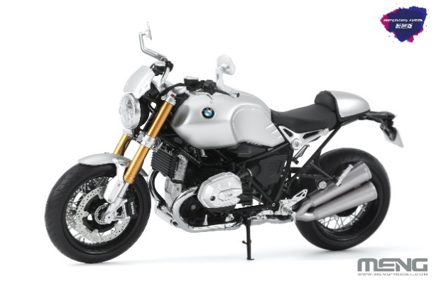
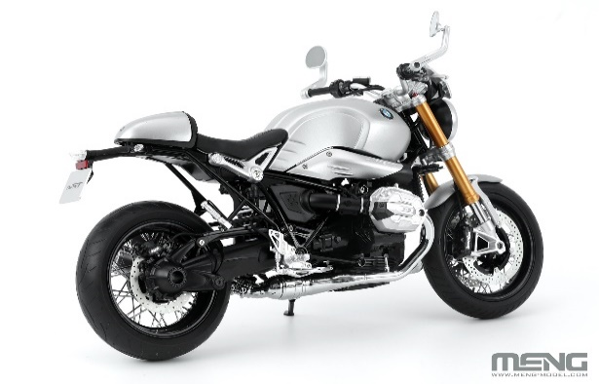
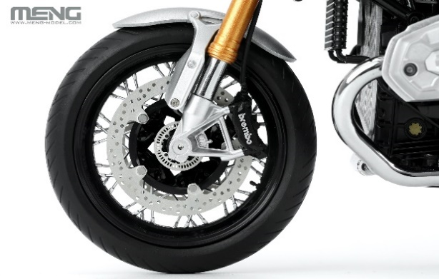

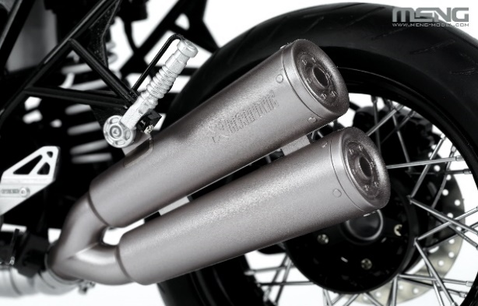
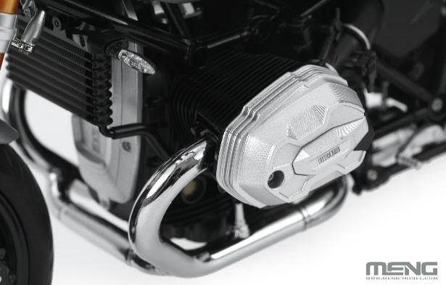
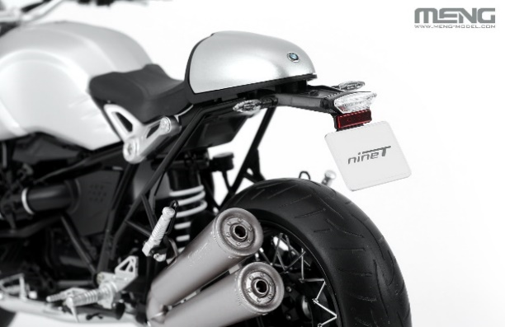

品番 | スケール | 商品名 |  |  | 価格（税込） |  | 入数 | ご発注数
MMT-003V | 1/9 | 1/9 BMW R nineT Option 719 アルミニウム(多色成型版) |  |  | ¥38,500 |  | 8
 |  | JANコード | 4973028501599 | 新製品 | 税抜 | ¥35,000
11月5日(水) 受注締切 2026年1月出荷予定
貴店名 ご帳合先問屋様名

2025年10月新製品のご案内は計5枚ございます。併せてご確認ください。

MMT008
 |  |  |  |  |  |  |  | 2025-10-24

 |  | 2025年10月ご案内の新製品 2/5
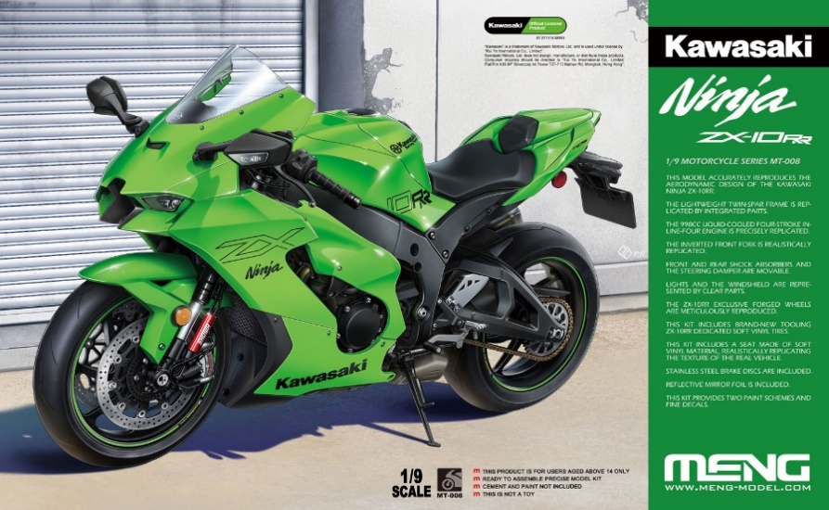
【MMT008】1/9 カワサキ Ninja ZX-10RR
MENG MODEL社より、1/9 カワサキ Ninja ZX-10RRが登場！
カワサキモータースジャパンの許可を得て、洗練されたフォルムと各部ディテールを正確に再現したキットです。
フロントとリアのショックアブソーバー及びステアリングダンパーは可動。ステンレス製のブレーキディスクは細部だけではなく、質感にも優れています。すべてのライトはクリアパーツによって再現。
ZX-10RR専用7本スポークの鍛造ホイールを精密に再現し、新しく作られたZX-10RR標準高性能タイヤが付属。

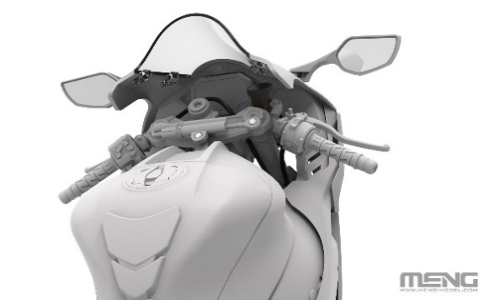
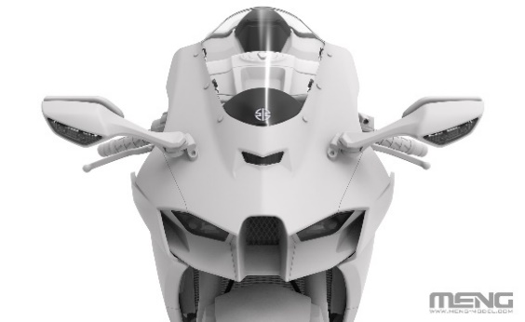
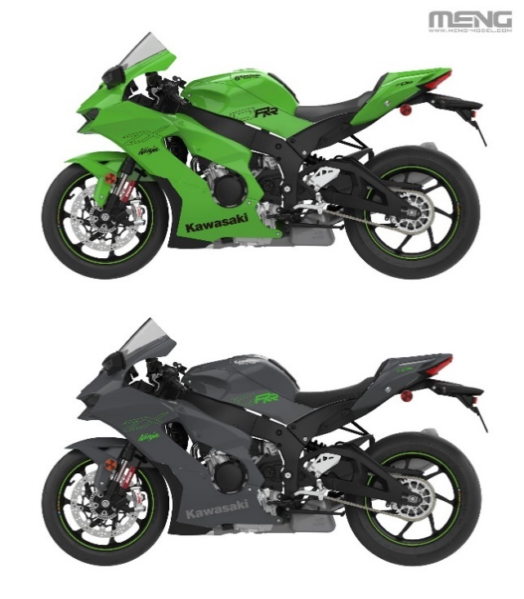

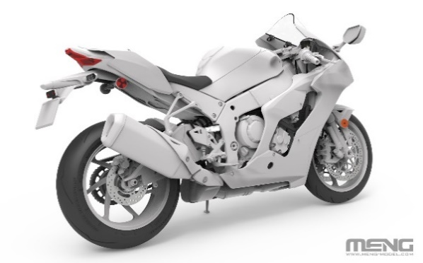
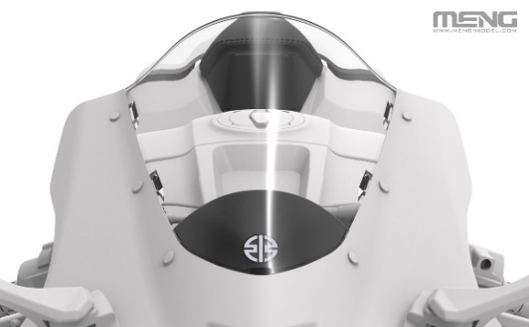

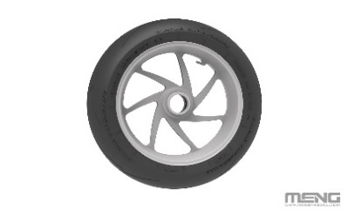
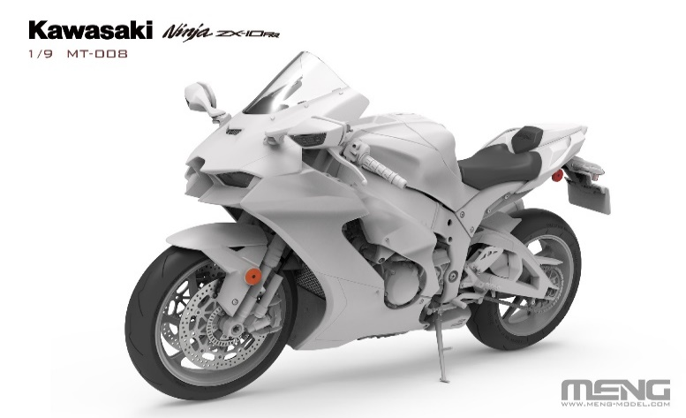
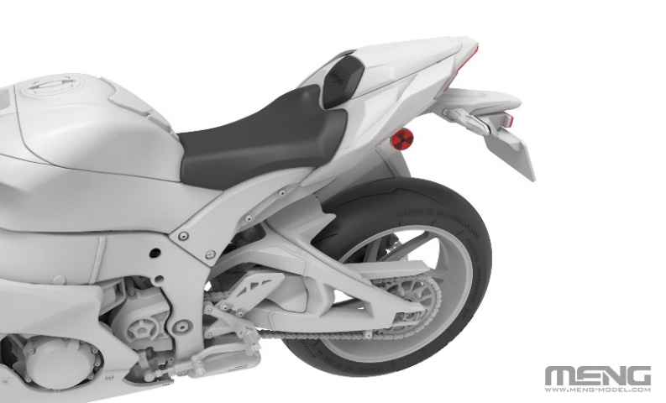

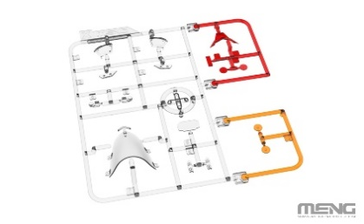

品番 | スケール | 商品名 |  |  | 価格（税込） |  | 入数 | ご発注数
MMT008 | 1/9 | 1/9 カワサキ Ninja ZX-10RR |  |  | ¥16,500 |  | 8
 |  | JANコード | 4973028501605 | 新製品 | 税抜 | ¥15,000
11月5日(水) 受注締切 2026年1月出荷予定
貴店名 ご帳合先問屋様名

2025年10月新製品のご案内は計5枚ございます。併せてご確認ください。

MMT-008S
 |  |  |  |  |  |  |  | 2025-10-24

 |  | 2025年10月ご案内の新製品 3/5
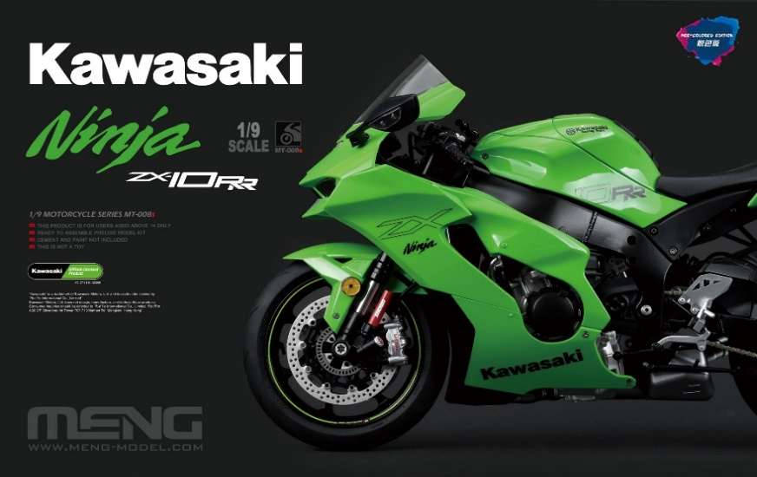
【MMT-008S】
1/9 カワサキ Ninja ZX-10RR (多色成型版)
MENG MODEL社より、1/9 カワサキ Ninja ZX-10RR(多色成型版)が登場！
レーシングバイクの外観と塗装済み工芸を組み合わせて、バイク全体のディテールを再現。キットは粘着不要、塗装不要。ZX-10RRの鍛造ホイールを精密に再現し、新しく作られた専用ゴムタイヤが付属。液晶メーターパネルは精巧なデカールで再現され、車両情報をモニターすることが可能。ウインドシールドとライトはクリアパーツで再現。

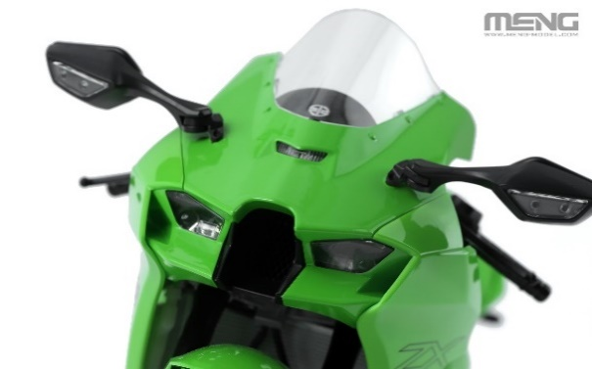
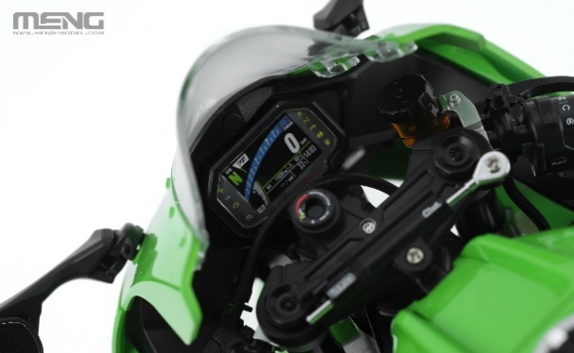
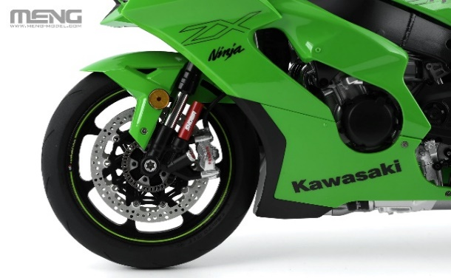

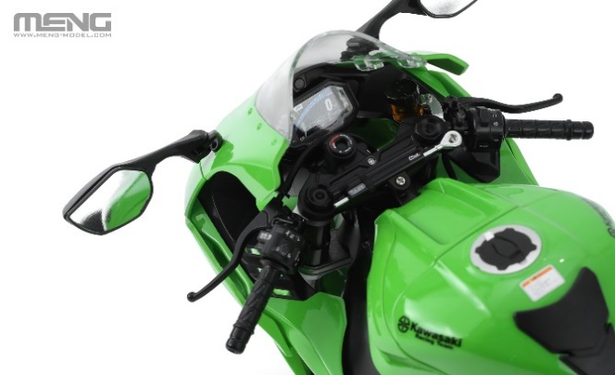
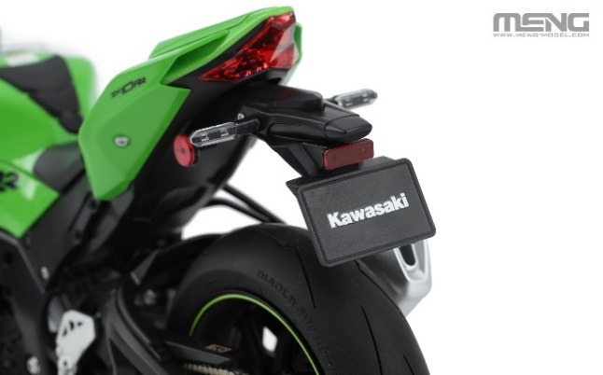
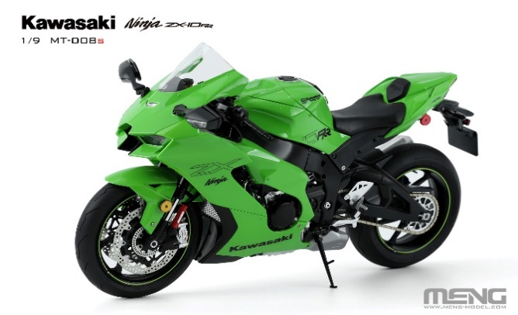

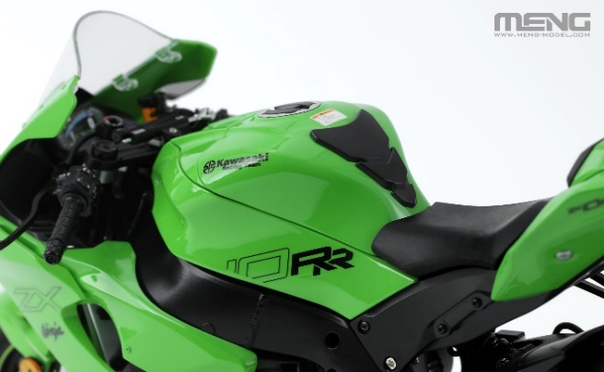
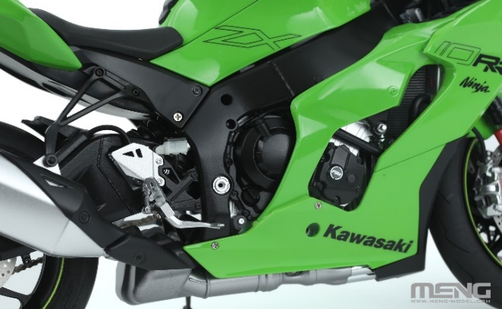
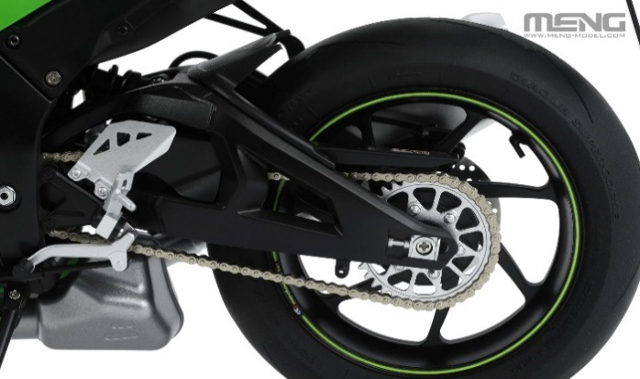

品番 | スケール | 商品名 |  |  | 価格（税込） |  | 入数 | ご発注数
MMT-008S | 1/9 | 1/9 カワサキ Ninja ZX-10RR (多色成型版) |  |  | ¥38,500 |  | 8
 |  | JANコード | 4973028501575 | 新製品 | 税抜 | ¥35,000
11月5日(水) 受注締切 2026年1月出荷予定
貴店名 ご帳合先問屋様名

2025年10月新製品のご案内は計5枚ございます。併せてご確認ください。

MSPS093,従来品①
 |  |  |  |  |  |  |  | 2025-10-24

 | 2025年10月ご案内の新製品・おすすめ従来品 4/5
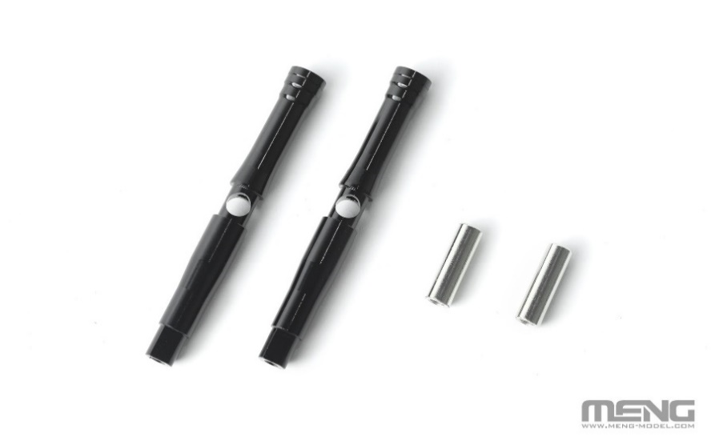
【MSPS093】1/9 カワサキ Ninja ZX-10RR
可動式メタルフロントフォークセット
（MT-008/MT-008Sに対応）
2個の金属製パーツが含まれており、
メタリック質感をより鮮やかに再現できます！
可動式パーツにより、実機に近い表現が可能です。

【MMT007】1/9 カワサキ Ninja ZX-10R
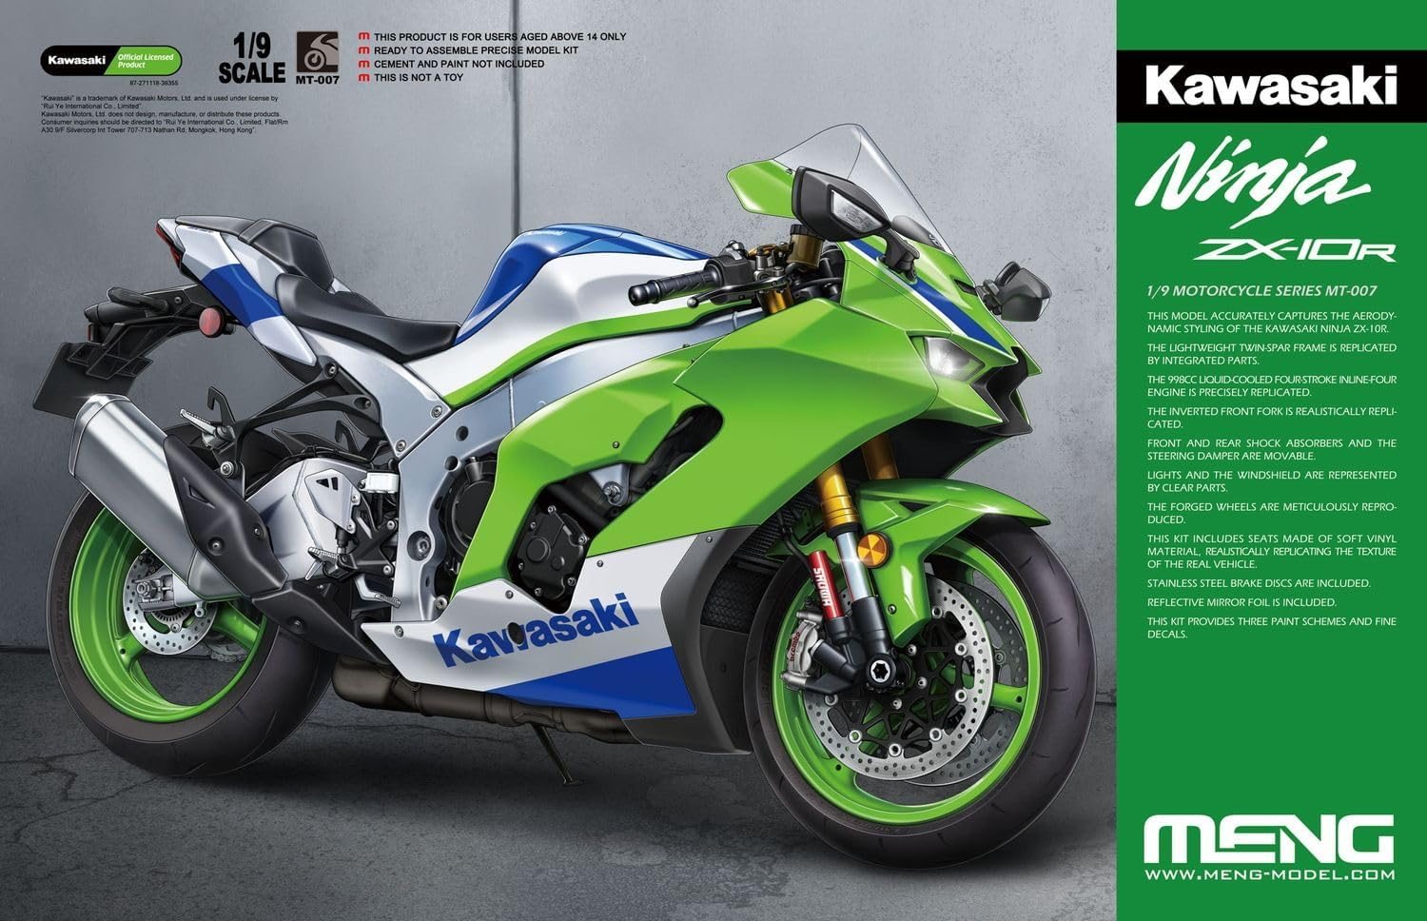

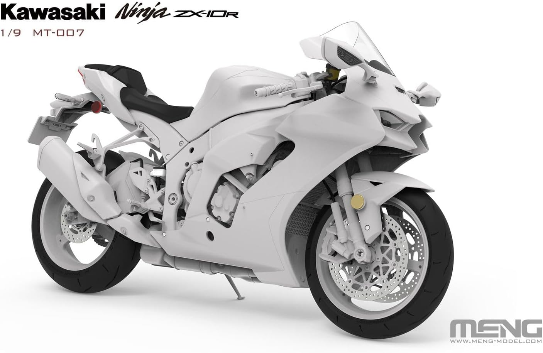

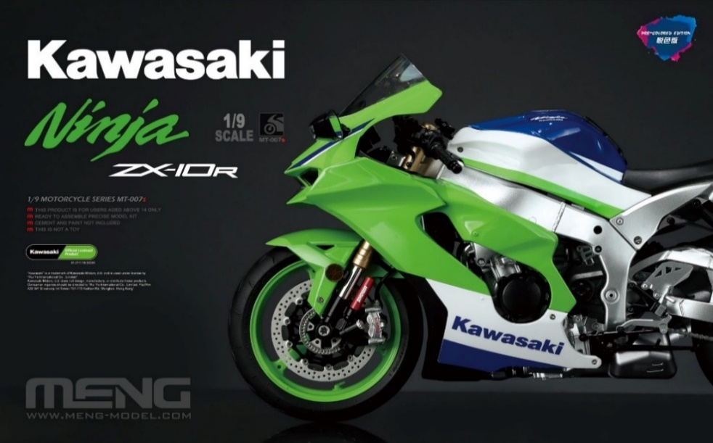
【MMT-007S】1/9 カワサキ Ninja ZX-10R (多色成型版)

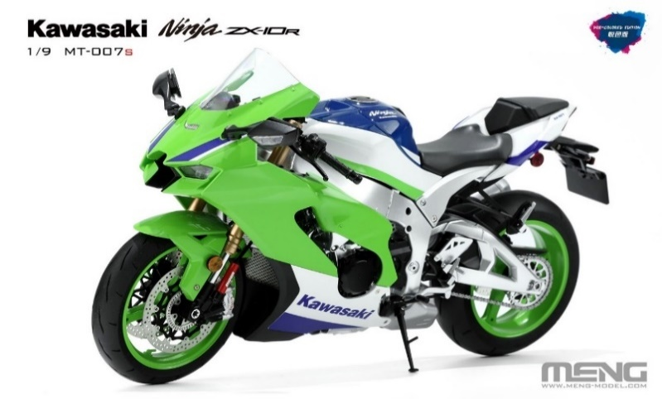

品番 | スケール | 商品名 |  |  | 価格（税込） |  | 入数 | ご発注数
MSPS093 | 1/9 | 1/9 カワサキ Ninja ZX-10RR 可動式メタルフロントフォークセット （MT-008/MT-008sに対応） |  |  | ¥9,350 |  | 10
 |  | JANコード | 4973028501582 | 新製品 | 税抜 | ¥8,500
MMT007 | 1/9 | 1/9 カワサキ Ninja ZX-10R |  |  | ¥16,500 |  | 8
 |  | JANコード | 4973028732474 | おすすめ従来品 | 税抜 | ¥15,000
MMT-007S | 1/9 | 1/9 カワサキ Ninja ZX-10R (多色成型版) |  |  | ¥38,500 |  | 8
 |  | JANコード | 4973028501490 | おすすめ従来品 | 税抜 | ¥35,000
11月5日(水) 受注締切 2026年1月出荷予定
貴店名 ご帳合先問屋様名

2025年10月新製品のご案内は計5枚ございます。併せてご確認ください。

従来品②
 |  |  |  |  |  |  |  | 2025-10-24

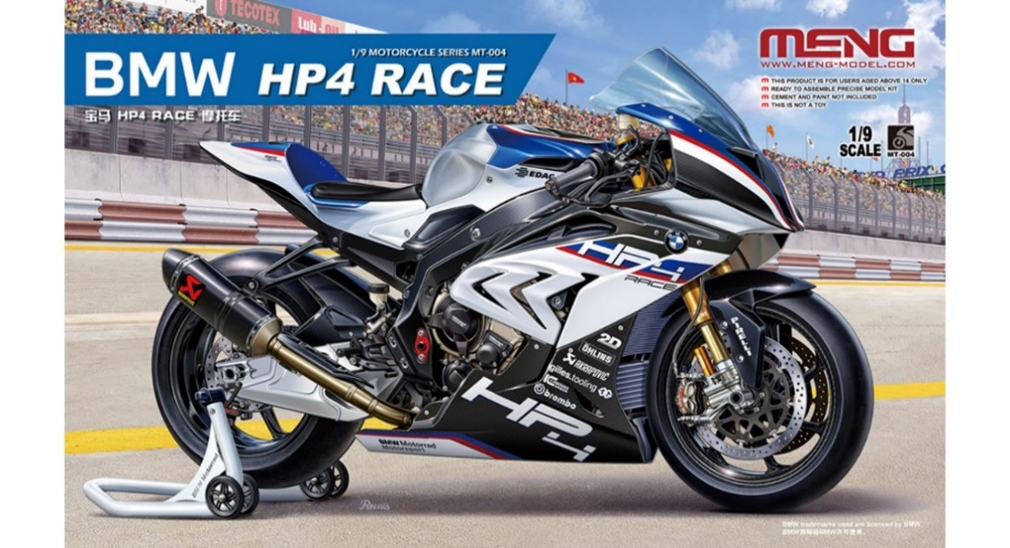
 | 2025年10月ご案内の新製品・おすすめ従来品 5/5
【MMT004】1/9 BMW HP4 RACE (通常版)

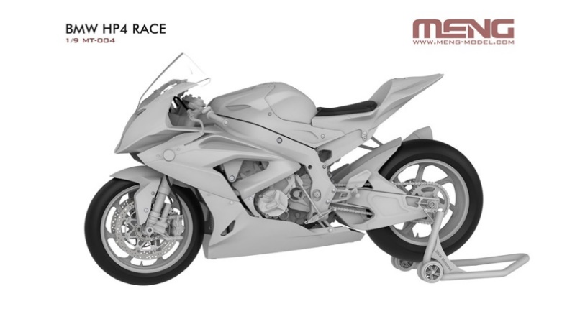

【MMT005】1/9 BMW R 1250 GS アドベンチャー
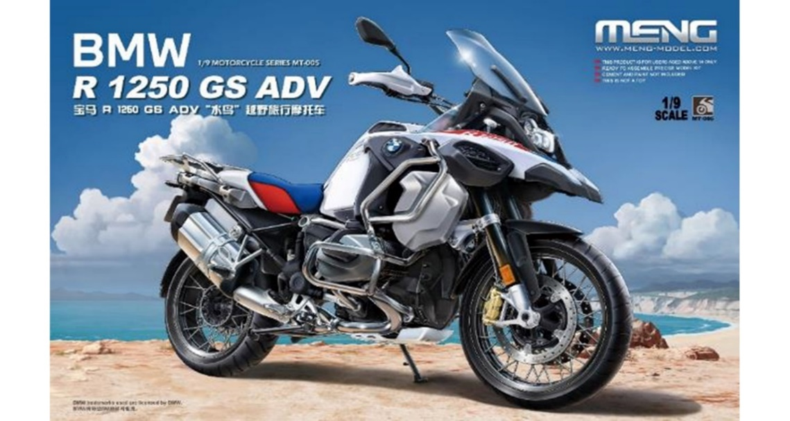

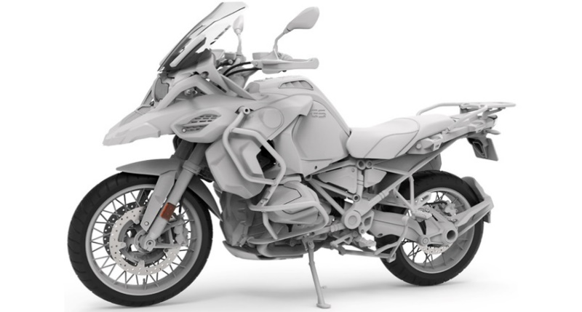

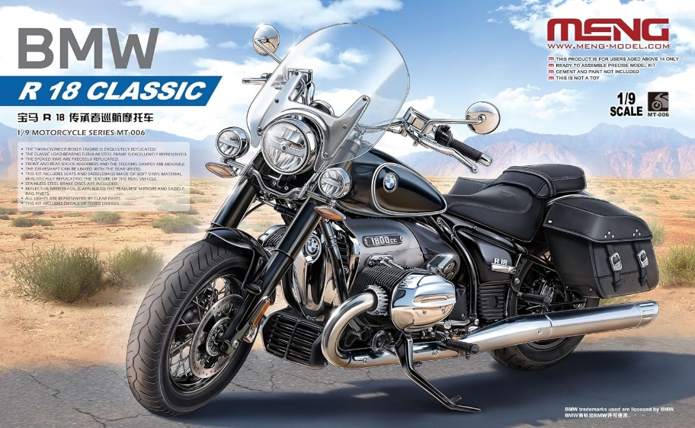
【MMT006】1/9 BMW R 18 クラシック

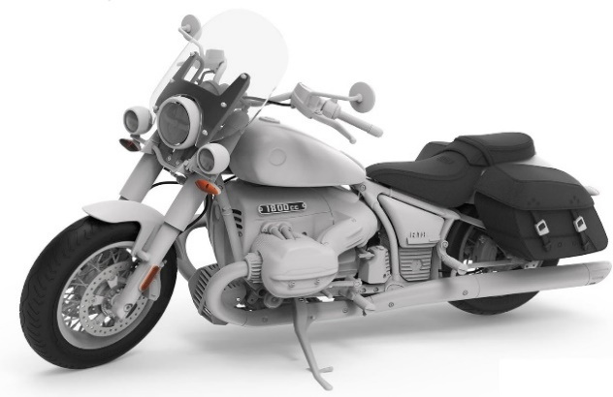

品番 | スケール | 商品名 |  |  | 価格（税込） |  | 入数 | ご発注数
MMT004 | 1/9 | 1/9 BMW HP4 RACE (通常版) |  |  | ¥29,700 |  | 8
 |  | JANコード | 4973028740882 | 新製品 | 税抜 | ¥27,000
MMT005 | 1/9 | 1/9 BMW R 1250 GS アドベンチャー |  |  | ¥20,900 |  | 6
 |  | JANコード | 4973028508543 | おすすめ従来品 | 税抜 | ¥19,000
MMT006 | 1/9 | 1/9 BMW R 18 クラシック |  |  | ¥16,500 |  | 6
 |  | JANコード | 4973028732313 | おすすめ従来品 | 税抜 | ¥15,000
11月5日(水) 受注締切 2026年1月出荷予定
貴店名 ご帳合先問屋様名

2025年10月新製品のご案内は計5枚ございます。併せてご確認ください。

